Zone Figures
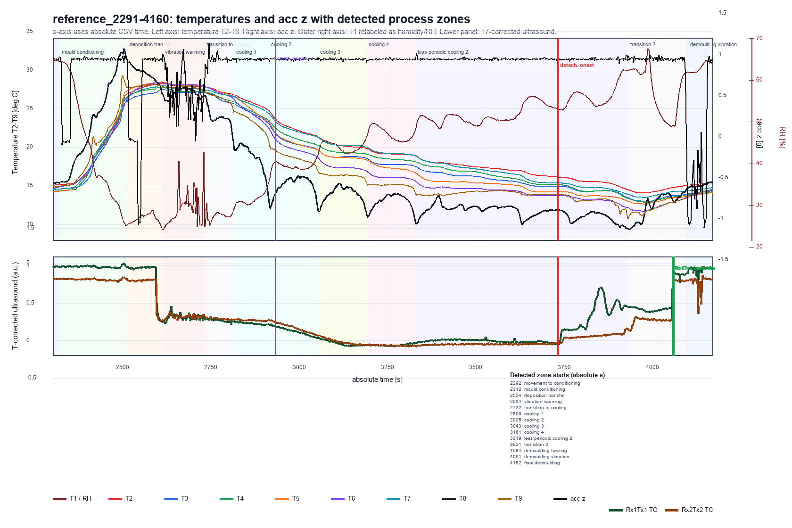
Aasted-2 zone overview

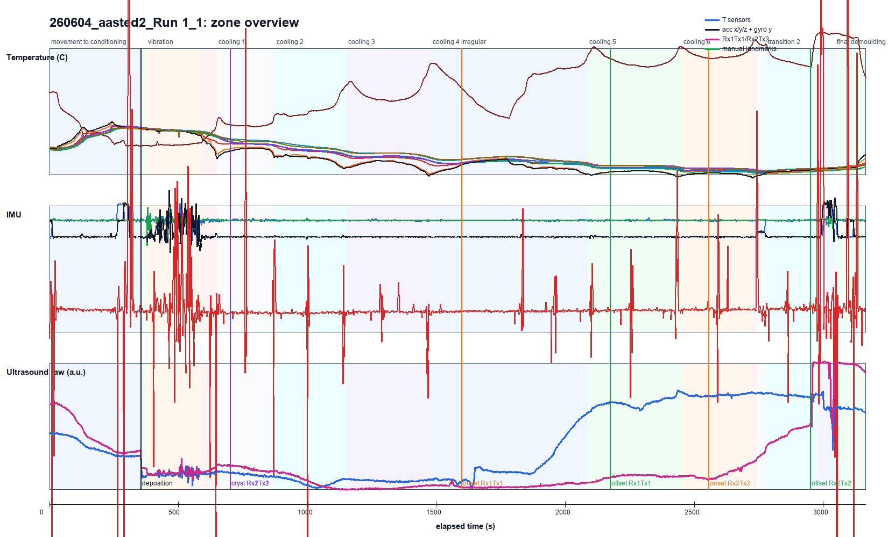

Aasted-3 reference zone overview

